Sheet1
商品名称 | 商品品牌 | 商品分类 | 商品价格 | 商品库存 | 商品状态（1上架、0下架） | 商品属性 属性名:属性值|附加值|库存 | 商品列表图（140*140） | 商品banner(可多图375*375) | 商品详细信息
测试商品1 | 德国WMF福腾堡大马士革刀三件套 | 工具 | 4250 | 250 | 1 | 颜色:红色|200|1200, 白色|-50|147. 内存:32G|0|1245, 64G|500|2145. 版本:美版|600|1234 |  | 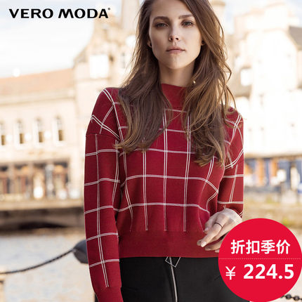  | <p>商品品牌：innisfree 悦诗风吟品牌国：韩国产品类型：润唇膏适用季节：四季通用功能：润唇 保湿滋润 修护 锁水适合肤质：任何肤质人群：通用适用部位：唇部质地：膏状品名：innisfree 悦诗风吟 油菜花蜜润唇膏 平滑角质 3.5克采购地：韩国产地：韩国保质期：3年</p>

